Myyntitilasto
Tee Välisumma- laskenta myyjittäin. Käytät siis laskenta- automaattia, vain klik klik ja valmista
Laske sarakkeet Myynti, kulut ja tulos
 | Välisumma, oikeasti välilaskenta: Excel lisää laskentarivit taulukossa lajittelun mukaisiin väleihin

VALMIS MALLI
Tuote | Aluetoimisto | Myyjä | Myyntipvm | myynti | kulut | Tulos
tuoli | Rovaniemi | Aavasuo | 2007-01-01 | 500 | 400 | 100
meisseli | Tampere | Muttila | 2007-01-01 | 820 | 370 | 450
puukko | Tampere | Mattila | 2007-03-03 | 810 | 365 | 445
kaapin ovi | Tampere | Muttila | 2007-01-01 | 810 | 365 | 445
peili | Oulu | Lampinen | 2007-03-03 | 800 | 360 | 440
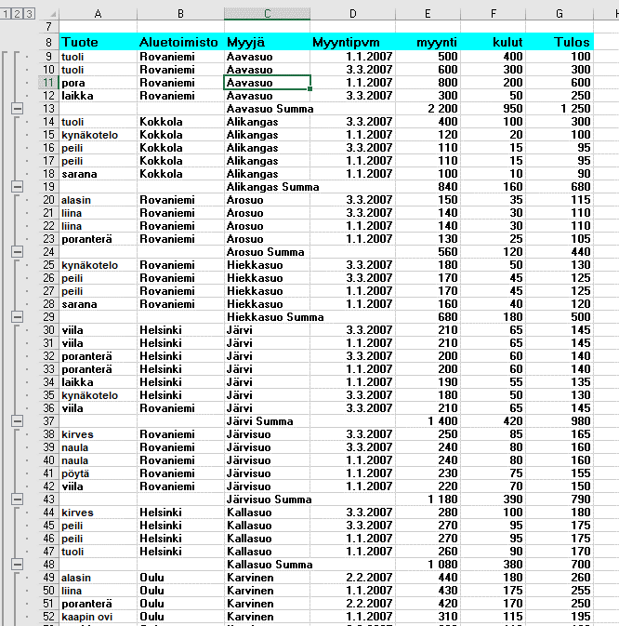
vasara | Tampere | Mattila | 2007-01-01 | 800 | 360 | 440
kynäkotelo | Oulu | Lampinen | 2007-03-03 | 790 | 355 | 435
pyyhe | Tampere | Mattila | 2007-01-01 | 790 | 355 | 435
sarana | Oulu | Lampinen | 2007-01-01 | 780 | 350 | 430
naula | Tampere | Mattila | 2007-01-01 | 780 | 350 | 430
kaappi | Tampere | Mattila | 2007-03-03 | 770 | 345 | 425
pöytä | Helsinki | Niemi | 2007-01-01 | 770 | 345 | 425
kaappi | Kokkola | Matamäki | 2007-03-03 | 760 | 340 | 420
naula | Helsinki | Niemi | 2007-01-01 | 760 | 340 | 420
naula | Kokkola | Matamäki | 2007-03-03 | 750 | 335 | 415
kaapin ovi | Helsinki | Niemi | 2007-01-01 | 750 | 335 | 415
pyyhe | Kokkola | Matamäki | 2007-01-01 | 740 | 330 | 410
laikka | Tampere | Ottola | 2007-01-01 | 740 | 330 | 410
vasara | Kokkola | Matamäki | 2007-01-01 | 730 | 325 | 405
pora | Tampere | Ottola | 2007-01-01 | 730 | 325 | 405
kirves | Oulu | Lampinen | 2007-01-01 | 720 | 320 | 400
tuoli | Tampere | Ottola | 2007-01-01 | 720 | 320 | 400
poranterä | Kokkola | Ruohikko | 2007-01-01 | 710 | 315 | 395
viila | Oulu | Lampinen | 2007-01-01 | 710 | 315 | 395
liina | Kokkola | Ruohikko | 2007-01-01 | 700 | 310 | 390
pöytä | Oulu | Lampinen | 2007-01-01 | 700 | 310 | 390
alasin | Kokkola | Tasanko | 2007-03-03 | 690 | 305 | 385
naula | Oulu | Lampinen | 2007-01-01 | 690 | 305 | 385
tuoli | Rovaniemi | Aavasuo | 2007-03-03 | 600 | 300 | 300
pora | Oulu | Sievinen | 2007-01-01 | 680 | 300 | 380
sarana | Tampere | Kettilä | 2007-01-01 | 680 | 300 | 380
peili | Tampere | Kettilä | 2007-03-03 | 670 | 295 | 375
laikka | Oulu | Sievinen | 2007-01-01 | 670 | 295 | 385
kynäkotelo | Tampere | Kettilä | 2007-03-03 | 660 | 290 | 370
tuoli | Oulu | Sievinen | 2007-01-01 | 660 | 290 | 370
vasara | Turku | Suonpää | 2007-03-03 | 650 | 285 | 365
puukko | Helsinki | Lahti | 2007-01-01 | 650 | 285 | 365
pyyhe | Turku | Suonpää | 2007-03-03 | 640 | 280 | 360
liina | Helsinki | Lahti | 2007-01-01 | 640 | 280 | 360
alasin | Helsinki | Laakso | 2007-01-01 | 630 | 275 | 355
naula | Turku | Suonpää | 2007-01-01 | 630 | 275 | 355
meisseli | Helsinki | Laakso | 2007-01-01 | 620 | 270 | 350
kaappi | Turku | Suonpää | 2007-01-01 | 620 | 270 | 350
pyyhe | Helsinki | Laakso | 2007-01-01 | 610 | 265 | 345
viila | Turku | Suonpää | 2007-01-01 | 610 | 265 | 345
kaapin ovi | Turku | Koskelonpää | 2007-01-01 | 600 | 260 | 340
pöytä | Turku | Suonpää | 2007-01-01 | 600 | 260 | 340
naula | Turku | Suonpää | 2007-02-02 | 590 | 255 | 335
meisseli | Turku | Koskelonpää | 2007-01-01 | 590 | 255 | 335
puukko | Turku | Koskelonpää | 2007-03-03 | 580 | 250 | 330
kirves | Turku | Suonpää | 2007-02-02 | 580 | 250 | 330
puukko | Kokkola | Tasanko | 2007-03-03 | 570 | 245 | 325
laikka | Turku | Koskelonpää | 2007-03-03 | 570 | 245 | 325
meisseli | Kokkola | Tasanko | 2007-01-01 | 560 | 240 | 320
pora | Turku | Koskelonpää | 2007-01-01 | 560 | 240 | 320
kaapin ovi | Kokkola | Tasanko | 2007-01-01 | 550 | 235 | 315
tuoli | Turku | Koskelonpää | 2007-01-01 | 550 | 235 | 315
vasara | Helsinki | Koskela | 2007-03-03 | 540 | 230 | 310
vasara | Helsinki | Koskela | 2007-01-01 | 540 | 230 | 310
poranterä | Turku | Tasanpää | 2007-01-01 | 540 | 230 | 310
kynäkotelo | Helsinki | Koskela | 2007-03-03 | 530 | 225 | 305
liina | Turku | Tasanpää | 2007-01-01 | 530 | 225 | 305
pora | Helsinki | Koskela | 2007-01-01 | 520 | 220 | 300
alasin | Turku | Tasanpää | 2007-01-01 | 520 | 220 | 300
viila | Tampere | Kattilakoski | 2007-01-01 | 510 | 215 | 295
sarana | Turku | Virranpää | 2007-01-01 | 510 | 215 | 295
pöytä | Tampere | Kattilakoski | 2007-01-01 | 500 | 210 | 290
peili | Turku | Virranpää | 2007-01-01 | 500 | 210 | 290
naula | Tampere | Kettilä | 2007-01-01 | 490 | 205 | 285
kynäkotelo | Turku | Virranpää | 2007-01-01 | 490 | 205 | 285
sarana | Helsinki | Virta | 2007-01-01 | 480 | 200 | 280
pora | Rovaniemi | Aavasuo | 2007-01-01 | 800 | 200 | 600
kirves | Tampere | Kettilä | 2007-01-01 | 480 | 200 | 280
naula | Helsinki | Virta | 2007-01-01 | 470 | 195 | 275
laikka | Kokkola | Keskikangas | 2007-01-01 | 470 | 195 | 275
kaappi | Helsinki | Virta | 2007-01-01 | 460 | 190 | 270
pora | Kokkola | Keskikangas | 2007-01-01 | 460 | 190 | 270
tuoli | Kokkola | Keskikangas | 2007-01-01 | 450 | 185 | 265
naula | Oulu | Virtanen | 2007-01-01 | 450 | 185 | 265
alasin | Oulu | Karvinen | 2007-02-02 | 440 | 180 | 260
pyyhe | Oulu | Virtanen | 2007-01-01 | 440 | 180 | 260
liina | Oulu | Karvinen | 2007-01-01 | 430 | 175 | 255
vasara | Oulu | Virtanen | 2007-01-01 | 430 | 175 | 255
poranterä | Oulu | Karvinen | 2007-02-02 | 420 | 170 | 250
kaappi | Oulu | Virtanen | 2007-01-01 | 420 | 170 | 250
viila | Kokkola | Ylikangas | 2007-01-01 | 410 | 165 | 245
kaapin ovi | Rovaniemi | Kerosuo | 2007-01-01 | 410 | 165 | 245
pöytä | Kokkola | Ylikangas | 2007-01-01 | 400 | 160 | 240
meisseli | Rovaniemi | Kerosuo | 2007-01-01 | 400 | 160 | 240
naula | Kokkola | Ylikangas | 2007-01-01 | 390 | 155 | 235
puukko | Rovaniemi | Kerosuo | 2007-01-01 | 390 | 155 | 235
kirves | Kokkola | Ylikangas | 2007-01-01 | 380 | 150 | 230
poranterä | Tampere | Kattilakoski | 2007-01-01 | 380 | 150 | 230
liina | Tampere | Kattilakoski | 2007-03-03 | 370 | 145 | 225
alasin | Tampere | Kattilakoski | 2007-03-03 | 360 | 140 | 220
kaappi | Rovaniemi | Kasvisuo | 2007-01-01 | 350 | 135 | 215
naula | Rovaniemi | Kasvisuo | 2007-01-01 | 340 | 130 | 210
pyyhe | Rovaniemi | Kasvisuo | 2007-01-01 | 330 | 125 | 205
vasara | Rovaniemi | Kasvisuo | 2007-01-01 | 320 | 120 | 200
kaapin ovi | Rovaniemi | Karvinen | 2007-03-03 | 310 | 115 | 195
kaapin ovi | Oulu | Karvinen | 2007-01-01 | 310 | 115 | 195
puukko | Oulu | Karvinen | 2007-02-02 | 300 | 110 | 190
puukko | Oulu | Karvinen | 2007-01-01 | 300 | 110 | 190
meisseli | Oulu | Karvinen | 2007-01-01 | 290 | 105 | 185
kirves | Helsinki | Kallasuo | 2007-03-03 | 280 | 100 | 180
tuoli | Kokkola | Alikangas | 2007-03-03 | 400 | 100 | 300
kirves | Kokkola | Keskikangas | 2007-03-03 | 280 | 100 | 180
peili | Helsinki | Kallasuo | 2007-03-03 | 270 | 95 | 175
peili | Helsinki | Kallasuo | 2007-01-01 | 270 | 95 | 175
tuoli | Helsinki | Kallasuo | 2007-01-01 | 260 | 90 | 170
kirves | Oulu | Karvinen | 2007-03-03 | 250 | 85 | 165
kirves | Rovaniemi | Järvisuo | 2007-03-03 | 250 | 85 | 165
naula | Rovaniemi | Järvisuo | 2007-03-03 | 240 | 80 | 160
naula | Rovaniemi | Järvisuo | 2007-01-01 | 240 | 80 | 160
pöytä | Rovaniemi | Järvisuo | 2007-01-01 | 230 | 75 | 155
viila | Rovaniemi | Järvisuo | 2007-01-01 | 220 | 70 | 150
viila | Helsinki | Järvi | 2007-03-03 | 210 | 65 | 145
viila | Rovaniemi | Järvi | 2007-03-03 | 210 | 65 | 145
viila | Helsinki | Järvi | 2007-01-01 | 210 | 65 | 145
poranterä | Helsinki | Järvi | 2007-03-03 | 200 | 60 | 140
poranterä | Helsinki | Järvi | 2007-01-01 | 200 | 60 | 140
laikka | Helsinki | Järvi | 2007-01-01 | 190 | 55 | 135
kynäkotelo | Helsinki | Järvi | 2007-03-03 | 180 | 50 | 130
laikka | Rovaniemi | Aavasuo | 2007-03-03 | 300 | 50 | 250
kynäkotelo | Rovaniemi | Hiekkasuo | 2007-03-03 | 180 | 50 | 130
peili | Rovaniemi | Hiekkasuo | 2007-03-03 | 170 | 45 | 125
peili | Rovaniemi | Hiekkasuo | 2007-01-01 | 170 | 45 | 125
sarana | Rovaniemi | Hiekkasuo | 2007-01-01 | 160 | 40 | 120
alasin | Kokkola | Keskikangas | 2007-03-03 | 150 | 35 | 115
alasin | Rovaniemi | Arosuo | 2007-03-03 | 150 | 35 | 115
liina | Rovaniemi | Arosuo | 2007-03-03 | 140 | 30 | 110
liina | Rovaniemi | Arosuo | 2007-01-01 | 140 | 30 | 110
poranterä | Rovaniemi | Arosuo | 2007-01-01 | 130 | 25 | 105
kynäkotelo | Oulu | Karvinen | 2007-03-03 | 120 | 20 | 100
kynäkotelo | Kokkola | Alikangas | 2007-01-01 | 120 | 20 | 100
peili | Kokkola | Alikangas | 2007-03-03 | 110 | 15 | 95
peili | Kokkola | Alikangas | 2007-01-01 | 110 | 15 | 95
sarana | Kokkola | Alikangas | 2007-01-01 | 100 | 10 | 90

